Sheet1
Nombre |  | 0
Juan | 2021 | 100 |  |  | Estudiante Matemáticas Historia Ciencias
 | 2022 | 150 |  |  | 0 Juan 85 88 89
Ana | 2021 | 200 |  |  | 1 Ana 90 92 94
 | 2022 | 250 |  |  | 2 Pedro 78 80 84

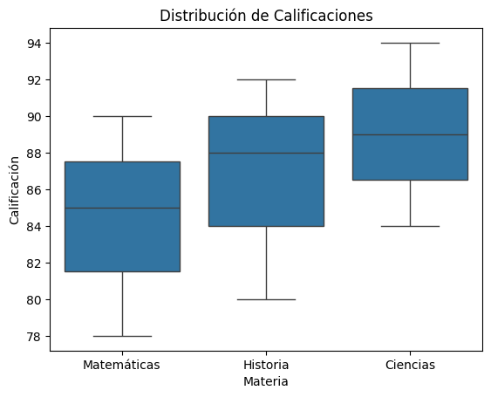

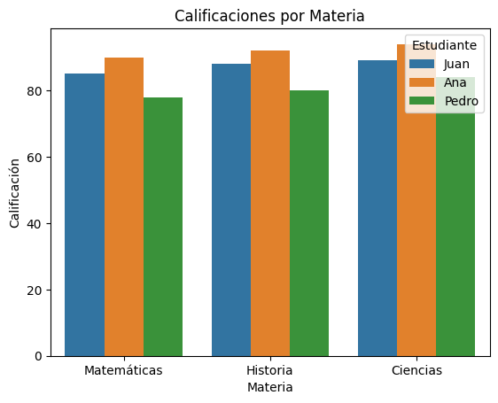
 | Estudiante Materia Calificación
 | 0 Juan Matemáticas 85
 | 1 Juan Historia 88
 | 2 Juan Ciencias 89
 | 3 Ana Matemáticas 90
 | 4 Ana Historia 92
 | 5 Ana Ciencias 94 |  |  |  | sns.lineplot(data=data_long, x='Año', y='Ventas', hue='Producto')
 | 6 Pedro Matemáticas 78 |  |  |  | plt.title('Ventas por Año')
 | 7 Pedro Historia 80 |  |  |  | plt.show()
 | 8 Pedro Ciencias 84

 | 6282468
 |  | 5079040 |  | 5079040
 | 6282468 |  | 6727636
 |  | 1203428 |  | 1648596

 |  | NIVEL_SISBEN
 |  | 1 1970998 | 1970998 | 1970998 | 6282468
 |  | 0 1648596 | 1648596 | 1648596
 |  | 2 1280341 | 1280341 | 1280341
 |  | 1 596775 | 596775 | 596775
 |  | 2 300857 | 300857 | 300857
 |  | 0 298262 | 298262 | 298262
 |  | C 95728 | 95728 | 95728
 |  | B 43384 | 43384 | 43384
 |  | 3 22804 | 22804 | 22804
 |  | A 13015 | 13015 | 13015
 |  | 3 7534 | 7534 | 7534
 |  | D 4174 | 4174 | 4174

 |  | 1 1970998 | 1970998 | 1970998
 |  | 0 1648596 | 1648596 | 1648596
 |  | 2 1280341 | 1280341 | 1280341
 |  | C 95728 | 95728 | 95728
 |  | B 43384 | 43384 | 43384
 |  | 3 22804 | 22804 | 22804
 |  | A 13015 | 13015 | 13015
 |  | D 4174 | 4174 | 4174

